Px por Edad y Sexo
 | SERVICIO NACIONAL DE SALUD
 | PACIENTES POR GRUPOS ETARIOS Y SEXO
 | Fecha Actualización: 28/02/2021

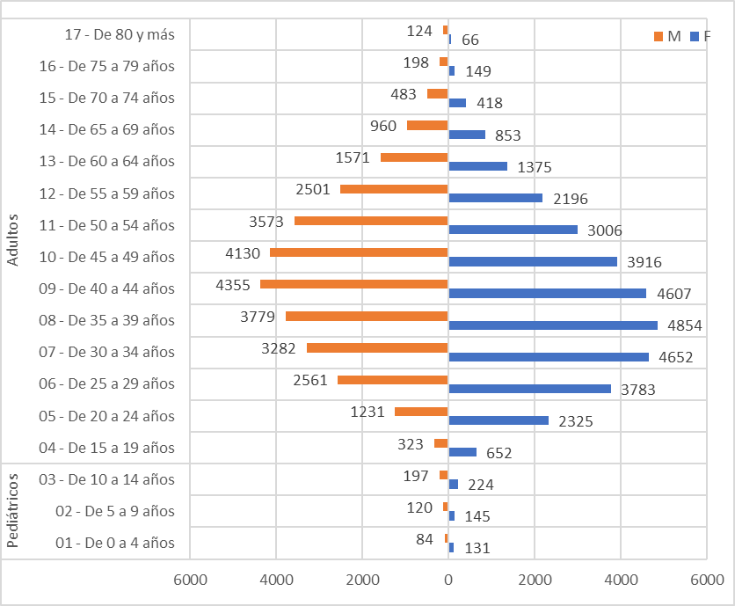
Conteo |  | Sexo
Servicio | Grupos etarios | F | M
Pediátricos | 01 - De 0 a 4 años | 131 | 84
 | 02 - De 5 a 9 años | 145 | 120
 | 03 - De 10 a 14 años | 224 | 197
Total Pediátricos |  | 500 | 401

Adultos | 04 - De 15 a 19 años | 652 | 323
 | 05 - De 20 a 24 años | 2325 | 1231
 | 06 - De 25 a 29 años | 3783 | 2561
 | 07 - De 30 a 34 años | 4652 | 3282
 | 08 - De 35 a 39 años | 4854 | 3779
 | 09 - De 40 a 44 años | 4607 | 4355
 | 10 - De 45 a 49 años | 3916 | 4130
 | 11 - De 50 a 54 años | 3006 | 3573
 | 12 - De 55 a 59 años | 2196 | 2501
 | 13 - De 60 a 64 años | 1375 | 1571
 | 14 - De 65 a 69 años | 853 | 960
 | 15 - De 70 a 74 años | 418 | 483
 | 16 - De 75 a 79 años | 149 | 198
 | 17 - De 80 y más | 66 | 124
Total Adultos |  | 32852 | 29071

